关系图
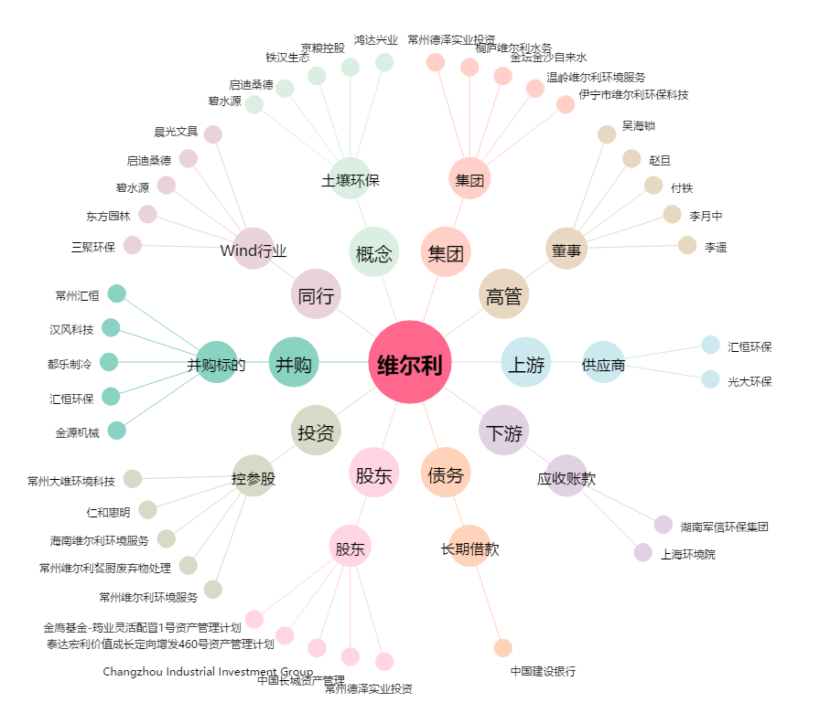
维尔利[300190.SZ] - 关系概览图

